Diagrammas
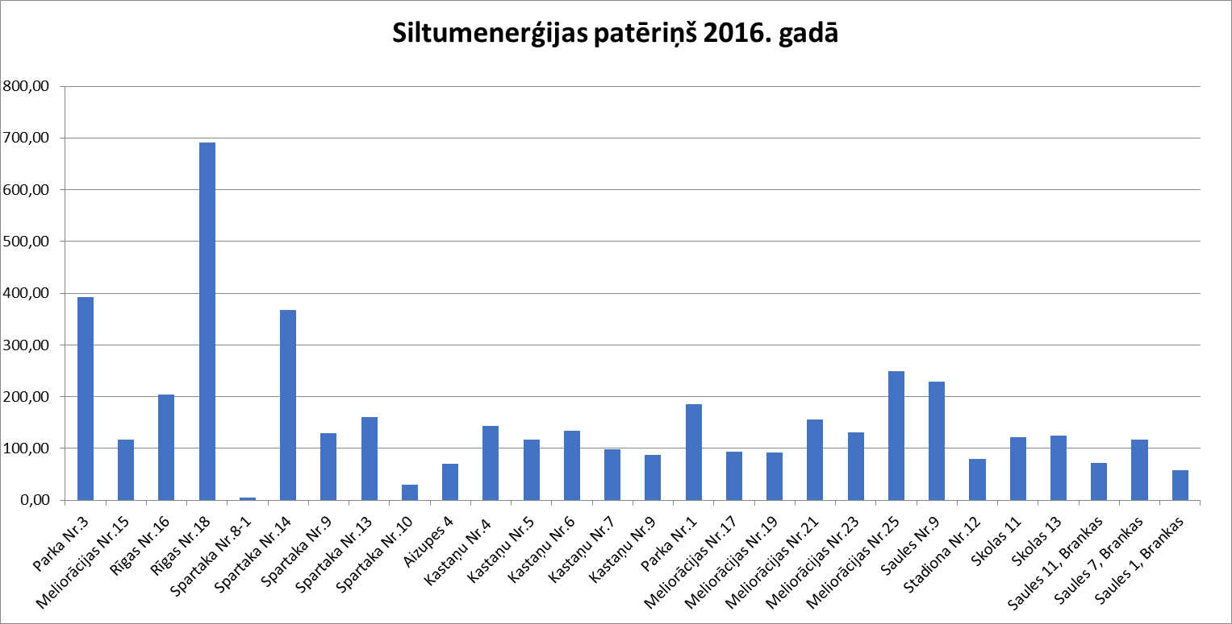
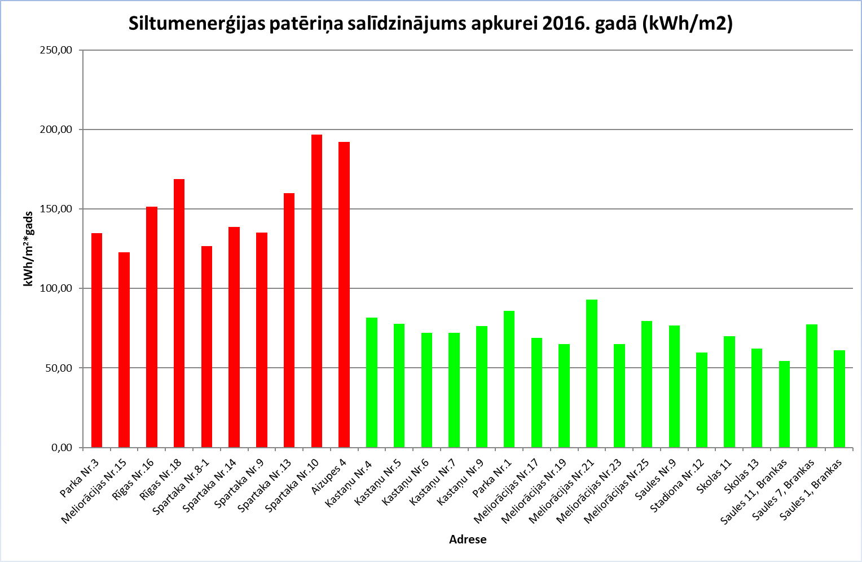
Apkures siltummezgla skaitītāja rādījumi un patēriņš MWh 2016.gadā Ozolniekos, Ozolnieku novadā

